ChECK 2L
 | โครงการสอบเทียบอาคารชลประทาน
 | สำนักบริหารจัดการน้ำและอุทกวิทยา กรมชลประทาน
 | (งบประมาณเงินทุนหมุนเวียนเพื่อการชลประทาน ปี 2558)

1 | ข้อมูลทางกายภาพ
 | 1.1 ข้อมูลระบบส่งน้ำที่ตั้งของอาคาร
 | - ข้อมูลทั่วไปของอาคาร |  | CHECK 2L |  |  |  | อาคาร
 | - โครงการ |  | โครงการส่งน้ำและบำรุงรักษา แม่แตง
 | - ตำแหน่งที่ตั้ง กม. |  | 2+000 |  |  |  | คลองสายใหญ่
 | อำเภอ |  | แม่แตง |  |  |  | จังหวัด | เชียงใหม่
 | - พิกัด |  | N 19º08'26.7'' |  | E 098º55'20.2''
 | - ลักษณะคลอง |  | ÿ คลองดิน |  | ÿ คลองดาดคอนกรีต

 | 1.2 ข้อมูลอาคาร
 | - ชื่ออาคาร
 | - ประเภทบาน ÿ ประตูระบายน้ำบานตรง (Sluice gate) |  |  |  |  |  | 6 | บาน
 |  |  | ขนาดบาน | กว้าง |  |  | 1.20 | เมตร
 |  |  |  | สูง |  |  | 2.40 | เมตร
 | - ระดับพื้น Inlet |  |  |  |  |  | - | เมตร (รทก.)
 | - ระดับพื้น Outlet |  |  |  |  |  | - | เมตร (รทก.)
 | - ระดับพื้นธรณีอาคาร |  |  |  |  |  | 0.00 | เมตร (รสม.)
 | - ปริมาณน้ำไหลผ่านสูงสุด |  |  |  |  |  | - | ลูกบาศก์เมตร/วินาที
 | - รัศมีความโค้งของบาน (สำหรับบานโค้ง) |  |  |  |  |  | - | เมตร

 | 1.3 รูปภาพอาคารชลประทาน
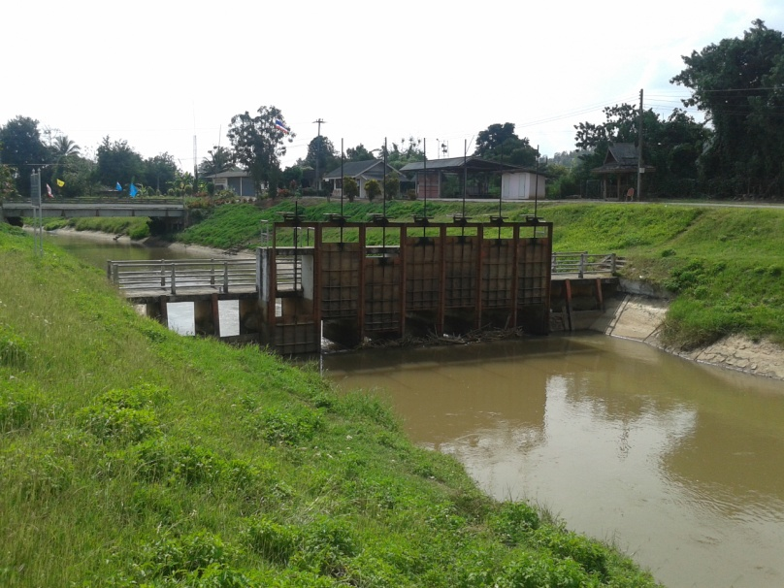

2 | ข้อมูลการสอบเทียบอาคารชลประทาน
 | ÿ ประตูระบายน้ำบานตรง (Sluice gate)
 | ÿ การไหลแบบจม (Submerged flow)
 | สูตรการคำนวนสอบเทียบอาคาร

 | เมื่อ | Q = ปริมาณน้ำผ่านอาคาร (ลบ.ม./วินาที)
 |  | Cs = สัมประสิทธิ์ปริมาณน้ำเมื่อการไหลเป็นแบบจม (Submerged Flow)
 |  | L = ความกว้างของช่องประตูระบาย (เมตร)
 |  | Hs = ระดับน้ำด้านท้ายประตู - ระดับธรณีประตู (เมตร)
 |  | ∆H = ระดับน้ำด้านหน้าประตู - ระดับด้านท้ายประตู (เมตร)
 |  | g = ความเร่งเนื่องจากแรงโน้มถ่วง (เมตร/วินาที)
 |  | Go = การเปิดบาน (เมตร)

ที่ | ระดับน้ำ | ระดับน้ำ | ∆H |  | Hs | ระยะเปิดบาน | Q | Hs/Go | Cs
 | ด้านเหนือน้ำ | ด้านท้ายน้ำ |  |  |  | (Go)
 | ม.(รทก./รสม.) | ม.(รทก./รสม.) |  |  |  | ม. | ลบ.ม./วินาที
1 | 1.422 | 0.819 | 0.60 | 3.4396 | 0.8190 | 0.15 | 3.703 | 5.460 | 0.183
2 | 1.362 | 0.899 | 0.46 | 3.0140 | 0.8990 | 0.25 | 4.462 | 3.596 | 0.229
3 | 1.312 | 1.069 | 0.24 | 2.1835 | 1.0690 | 0.35 | 5.319 | 3.054 | 0.316
4 | 1.232 | 1.079 | 0.15 | 1.7326 | 1.0790 | 0.45 | 5.937 | 2.398 | 0.441

สอบเทียบอาคาร CHECK 2L โครงการส่งน้ำและบำรุงรักษา แม่แตง
5.460 | 0.183
3.596 | 0.229
3.054 | 0.316
2.398 | 0.441

3 | ข้อมูลการเปิดบานในระดับต่างๆ

ที่ | ระดับน้ำ | ระดับน้ำ | Hs | ∆H | ระยะเปิดบาน | Hs/Go | Cs | ปริมาณน้ำไหลผ่าน
 | ด้านเหนือน้ำ | ด้านท้ายน้ำ |  |  | (Go)
 | ม.(รทก./รสม.) | ม.(รทก./รสม.) |  |  | ม. |  |  | ลบ.ม./วินาที
1 | 1.422 | 0.819 | 0.82 | 0.60 | 0.15 | 5.460 | 0.165 | 3.3374
2 | 1.362 | 0.899 | 0.90 | 0.46 | 0.25 | 3.596 | 0.255 | 4.9822
3 | 1.312 | 1.069 | 1.07 | 0.24 | 0.35 | 3.054 | 0.303 | 5.0968
4 | 1.232 | 1.079 | 1.08 | 0.15 | 0.45 | 2.398 | 0.391 | 5.2664

หมายเหตุ สามารถนำไปใช้คำนวณในการยกบานระบายที่ระดับต่างๆ โดยป้อนข้อมูลระดับด้านเหนือน้ำและระดับที่ต้องการยกบาน
 | - จะสามารถทราบปริมาณน้ำไหลผ่านอาคารได้ (กรอกข้อมูลในช่องว่างเท่านั้น ยกเว้นช่องสีทึบ)
 | - ปตร.ทั้งหมด 7 บาน ปิดสนิท 1 บาน ให้จริง 6 บาน

